상품제안서
이지 릴홀더 사원증 | 상품코드: S37751

 |  |  |  |  |  |  | 02-713-8555 | www.synergygift.co.kr
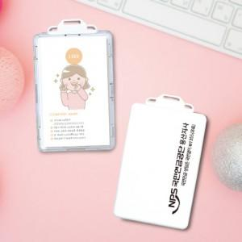

【상세/제작정보】 | <span style="font-size: 14pt;">​</span><span style="font-size: 14pt;">※ 목걸이 인쇄 별도 문의 바랍니다.</span>

【인쇄/포장옵션】 | 실크, 풀칼라 / OPP(비닐)

【공급단가】 | 수량 | 100~ | 300~ | 500~ | 1,000~ | 3,000~
*VAT별도 | 단가 | 7,540원 | 7,420원 | 7,250원 | 6,960원 | 6,670원

【상품 URL】 | https://www.synergygift.co.kr:443/src/goods_detail.php?gdno=37751

